Kaplan-Meier存活率
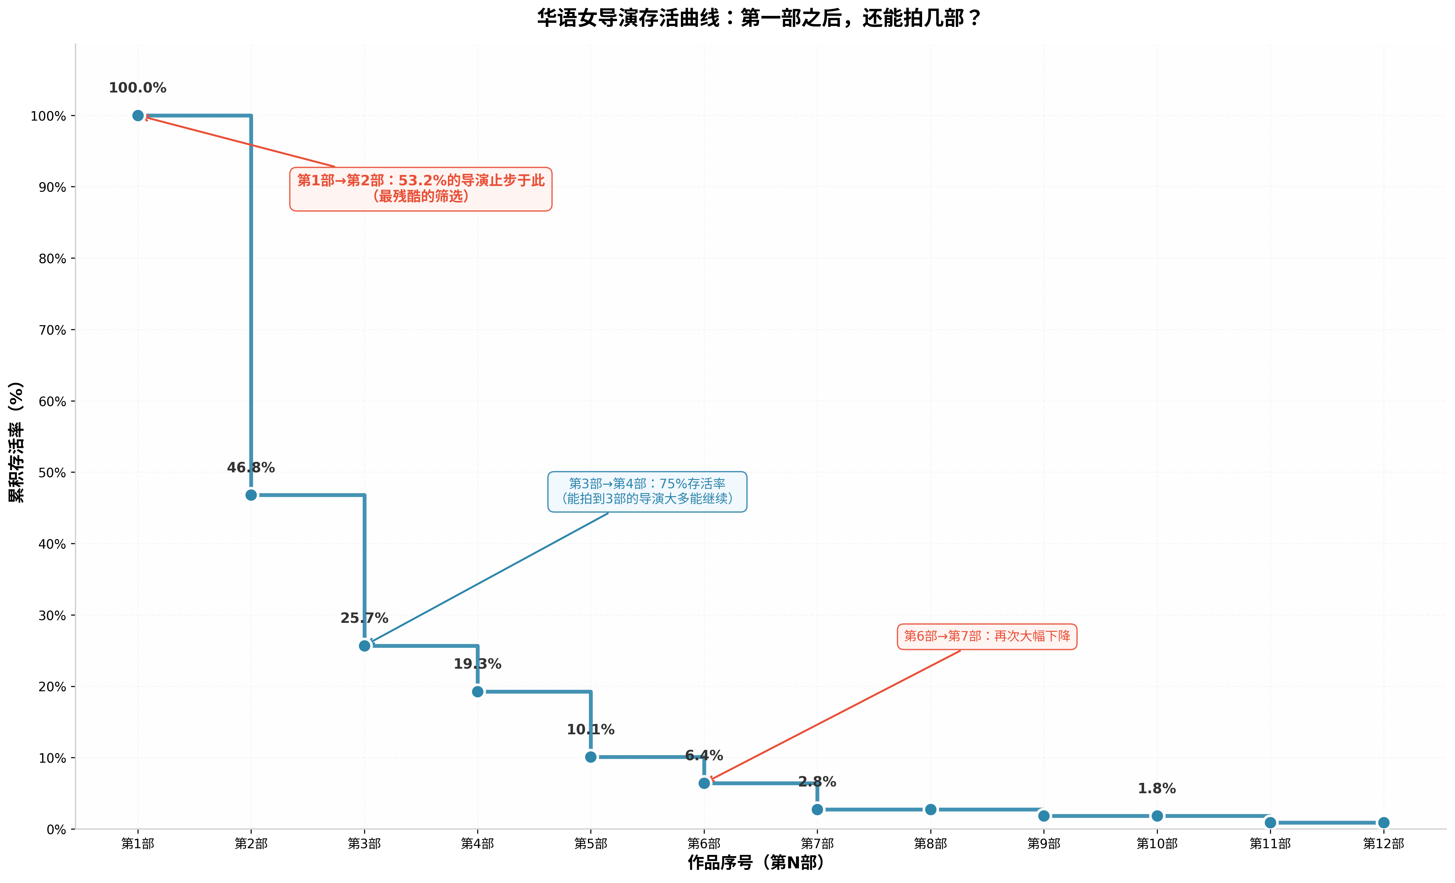
作品序号 | 累积存活率(%) | 存活人数 | 阶段存活率(%)
1 | 100 | 109 | -
2 | 46.788990826 | 51 | 46.8
3 | 25.688073394 | 28 | 54.9
4 | 19.266055046 | 21 | 75.0
5 | 10.091743119 | 11 | 52.4
6 | 6.4220183486 | 7 | 63.6
7 | 2.752293578 | 3 | 42.9
8 | 2.752293578 | 3 | 100.0
9 | 1.8348623853 | 2 | 66.7
10 | 1.8348623853 | 2 | 100.0
11 | 0.91743119266 | 1 | 50.0
12 | 0.91743119266 | 1 | 100.0

